상품제안서
오아 바디팬 무선 미니 선풍기 | 상품코드: F23633

 |  |  |  |  |  |  | 02-412-0044 | www.easy1.co.kr
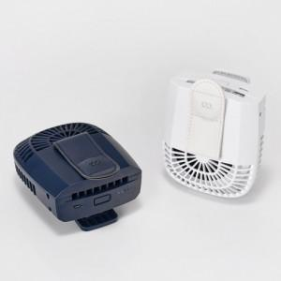 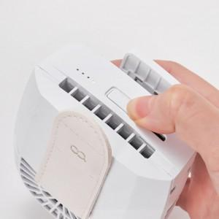 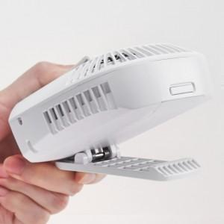

【상세/제작정보】 | 바디팬은 옷 속에 강한 바람을 끊임없이 제공 무더위에 감온효과

【인쇄/포장옵션】 | 레이저 / 포장지포장

【공급단가】 | 수량 | 50~ | 100~ | 500~ | 1,000~ | 2,000~
*VAT별도 | 단가 | 21,170원 | 20,190원 | 19,310원 | 18,540원 | 18,080원

【상품 URL】 | https://dev.easy1.co.kr:443/src/goods_detail.php?gdno=23633

